設備資訊(送測廠商填寫)
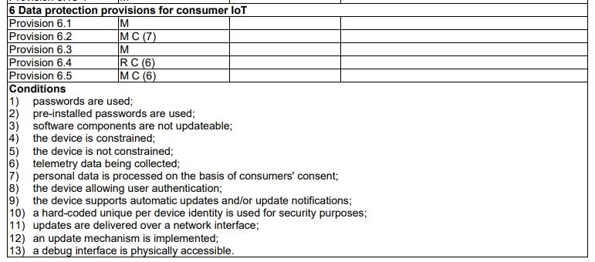
用途：送測商選擇是否支援以下13個Conditions ，系統讀取後決定要符合的測試項目
 |  | Suport
 |  | Y
 |  | N

用途：設備基本資訊和功能用於產生Test Scenario
項目 | 說明

